Blad1
Touchpoint 1: Scherm |  |  | Touchpoint 2: Zijkant |  | Touchpoint 3: Knop
Meting : scherm GSM |  |  | Meting: Opp. Zijkant |  | Meting: dimeties knop
Meettoestel: lat |  |  | Meettoestel: lat |  | Meettoestel: lat
a | b |  | c | d | e | f | g
14,5cm | 7cm |  | 8cm | 3cm | 1cm | 11cm | 0,5cm
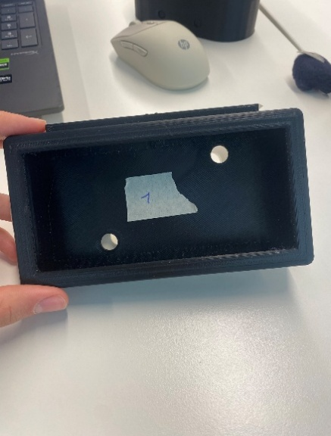
a
b
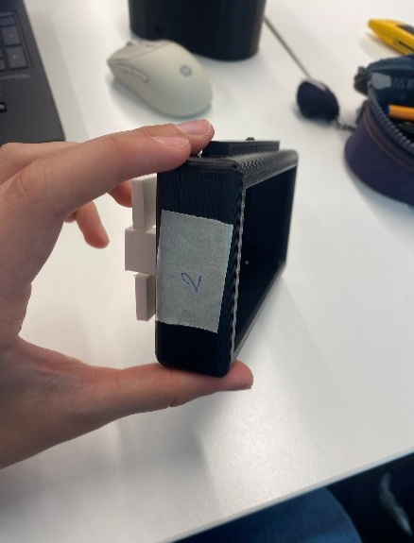
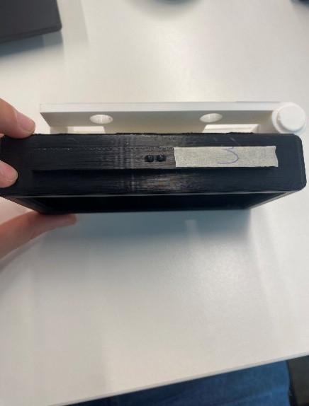

f
e
c
g

d

Lichaamsmaten van belang:
schouderhoogte |  |  | schouderhoogte |  | schouderhoogte
ooghoogte |  |  |  |  | handlengte

design for adjustability

kijkhoek aanpassen/instelbaar maken |  |  | vorm ergonomischer maken voor meer grip |  | grootte knop aanpassen/positie knop aanpassen

range of motion:
beweging van de nek |  | Flexion & extension

visual manipulative confort zone

Biomechanics:
Load tolerance |  | ruggengraat/kijkhoek
Moment & levers |  | touchscreen
Cumulatief trauma |  | slecht kijkhoek

Productoptismalisatie
Hoek van scherm t.o.v. koelkast aanpasbaar maken

